Hoja1
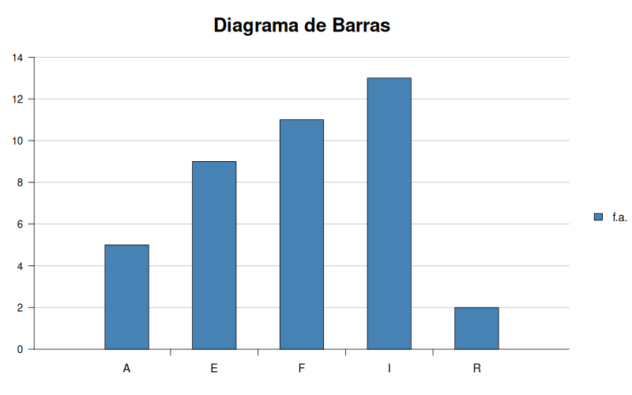
X
A |  | f.a. | f.r. | f.r.%
A | A | 5 | 0.125 | 12.5
A | E | 9 | 0.225 | 22.5
A | F | 11 | 0.275 | 27.5
A | I | 13 | 0.325 | 32.5
E | R | 2 | 0.05 | 5
E |  |  | 1 | 100
E
E | Moda |  | I
E
E |  | FRECUENCIA ABSOLUTA
E |  | FRECUENCIA RELATIVA |  |  | fa/tm (tamaño muestral)
E
E
F
F
F
F
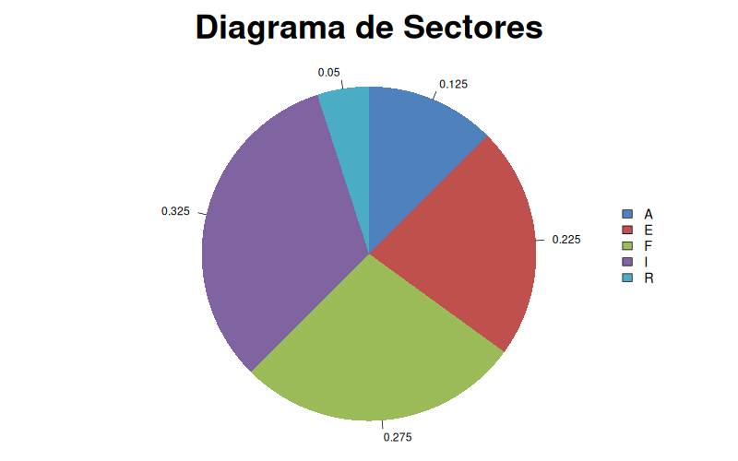
F
F
F
F
F
F
F
I
I
I
I
I
I
I
I
I
I
I
I
I
R
R

Hoja2
X |  |  |  |  | Datos
3 | 69.444444 | 9 |  | X | f.r. | Suma...X
4 | 53.777778 | 16 |  | 3 | 2.08% | 3 | 69.444444 | 9
5 | 40.111111 | 25 |  | 4 | 2.08% | 4 | 53.777778 | 16
7 | 18.777778 | 49 |  | 5 | 2.08% | 5 | 40.111111 | 25
7 | 18.777778 | 49 |  | 7 | 4.17% | 14 | 18.777778 | 49
9 | 5.444444 | 81 |  | 9 | 6.25% | 27 | 5.444444 | 81
9 | 5.444444 | 81 |  | 10 | 8.33% | 40 | 1.777778 | 100
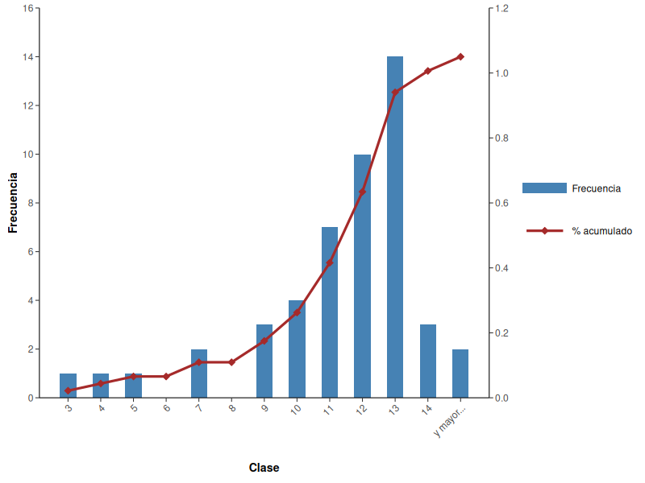
9 | 5.444444 | 81 |  | 11 | 14.58% | 77 | 0.111111 | 121
10 | 1.777778 | 100 |  | 12 | 20.83% | 120 | 0.444444 | 144
10 | 1.777778 | 100 |  | 13 | 29.17% | 182 | 2.777778 | 169
10 | 1.777778 | 100 |  | 14 | 6.25% | 42 | 7.111111 | 196
10 | 1.777778 | 100 |  | 15 | 4.17% | 30 | 13.444444 | 225
11 | 0.111111 | 121 |  | Total Resultado | 100.00% | 544
11 | 0.111111 | 121
11 | 0.111111 | 121
11 | 0.111111 | 121
11 | 0.111111 | 121 |  |  |  | Clase | Frecuencia | % acumulado
11 | 0.111111 | 121 |  |  |  | 3 | 1 | 0.020833333333
11 | 0.111111 | 121 |  |  |  | 4 | 1 | 0.041666666667
12 | 0.444444 | 144 |  |  |  | 5 | 1 | 0.0625
12 | 0.444444 | 144 |  |  |  | 6 | 0 | 0.0625
12 | 0.444444 | 144 |  |  |  | 7 | 2 | 0.10416666667
12 | 0.444444 | 144 |  |  |  | 8 | 0 | 0.10416666667
12 | 0.444444 | 144 |  |  |  | 9 | 3 | 0.16666666667
12 | 0.444444 | 144 |  |  |  | 10 | 4 | 0.25
12 | 0.444444 | 144 |  |  |  | 11 | 7 | 0.39583333333
12 | 0.444444 | 144 |  |  |  | 12 | 10 | 0.60416666667
12 | 0.444444 | 144 |  |  |  | 13 | 14 | 0.89583333333
12 | 0.444444 | 144 |  |  |  | 14 | 3 | 0.95833333333
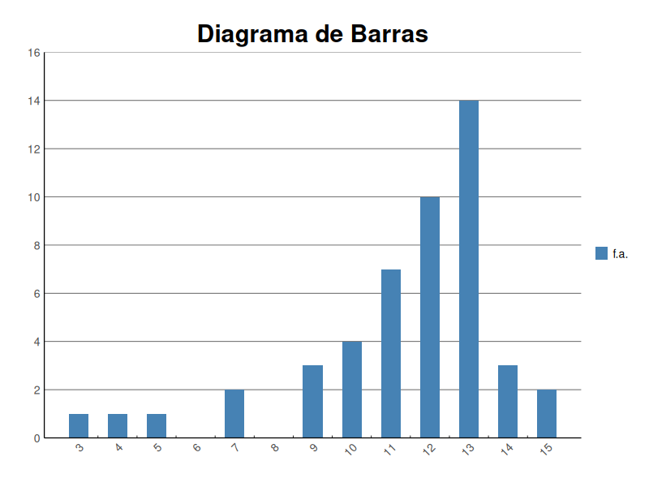
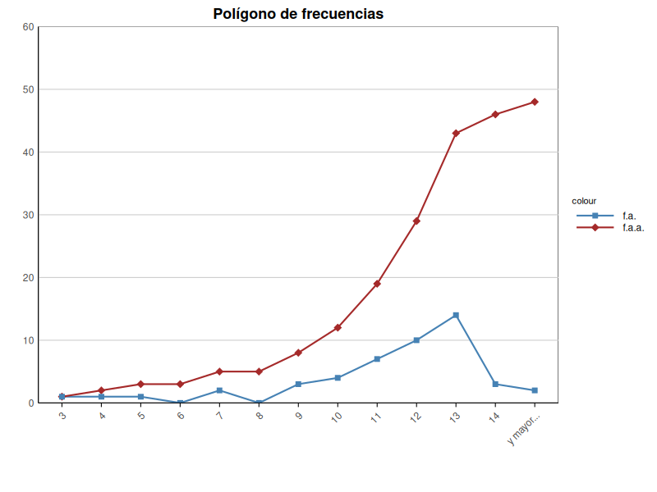
13 | 2.777778 | 169 |  |  |  | y mayor... | 2 | 1
13 | 2.777778 | 169
13 | 2.777778 | 169
13 | 2.777778 | 169 |  | clases | f.a. | f.r. | f.a.a. | f.r.a. | Normal
13 | 2.777778 | 169 | (2,3] | 3 | 1 | 0.020833 | 1 | 0.020833 | 0.00080439447348
13 | 2.777778 | 169 | (3,4] | 4 | 1 | 0.020833 | 2 | 0.041667 | 0.00263716092048
13 | 2.777778 | 169 | (4,5] | 5 | 1 | 0.020833 | 3 | 0.0625 | 0.00742975143008
13 | 2.777778 | 169 | (5,6] | 6 | 0 | 0 | 3 | 0.0625 | 0.01798796511546
13 | 2.777778 | 169 | (6,7] | 7 | 2 | 0.041667 | 5 | 0.104167 | 0.03742483451546
13 | 2.777778 | 169 | (7,8] | 8 | 0 | 0 | 5 | 0.104167 | 0.06691258995661
13 | 2.777778 | 169 | (8,9] | 9 | 3 | 0.0625 | 8 | 0.166667 | 0.10280775874239
13 | 2.777778 | 169 | (9,10] | 10 | 4 | 0.083333 | 12 | 0.25 | 0.13574193700832
13 | 2.777778 | 169 | (10,11] | 11 | 7 | 0.145833 | 19 | 0.395833 | 0.15401828831217
13 | 2.777778 | 169 | (11,12] | 12 | 10 | 0.208333 | 29 | 0.604167 | 0.15017603801403
14 | 7.111111 | 196 | (12,13] | 13 | 14 | 0.291667 | 43 | 0.895833 | 0.1258343157756
14 | 7.111111 | 196 | (13,14] | 14 | 3 | 0.0625 | 46 | 0.958333 | 0.09060822882859
14 | 7.111111 | 196 | (14,15] | 15 | 2 | 0.041667 | 48 | 1 | 0.0560668671601
15 | 13.444444 | 225 |  |  | 48 | 0.999999
15 | 13.444444 | 225

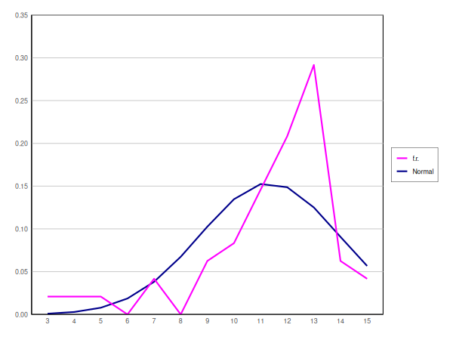
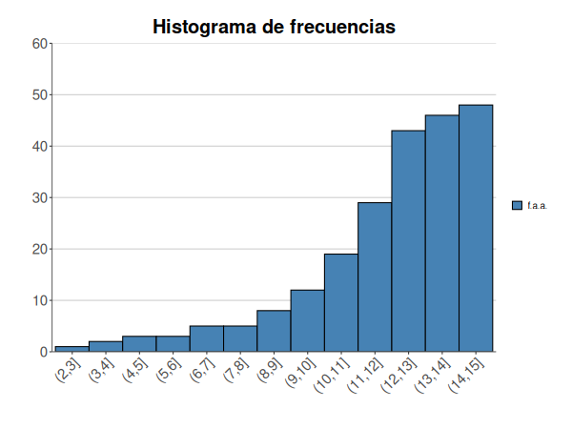

Moda | 13
Media | 11.333333333
Mediana | 12
Primer cuartil | 10.75
Tercer cuartil | 13
Rango | 12
IQR | 2.25
Varianza | 6.5972222222
Desviación típica | 2.5685058346

Columna1
Media | 11.333333333
Error típico | 0.37465508172
Moda | 13
Mediana | 12
Desviación estándar | 2.5956865474
Varianza de la muestra | 6.7375886525
Curtosis | 2.5253533036
Coeficiente de asimetría | -1.5417233901
Rango | 12
Mínimo | 3
Máximo | 15
Suma | 544
Cuenta | 48

Hoja3
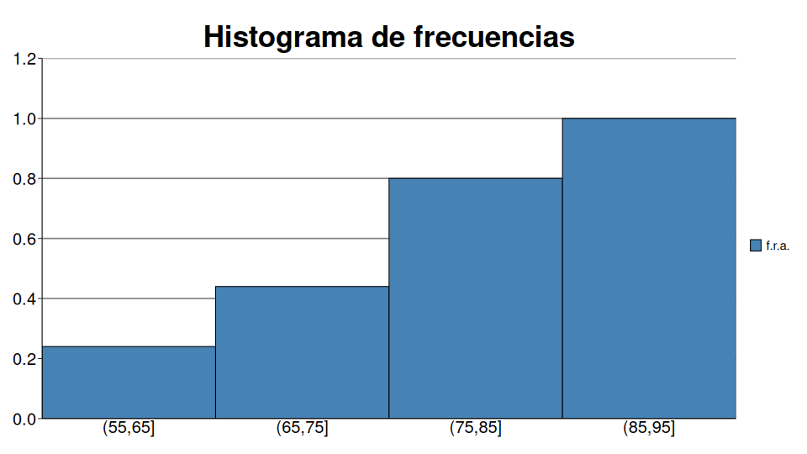
X
57.5 | 308.494096 | -5418.3903021 | 95168.607267 |  | Datos
59.6 | 239.135296 | -3697.9882173 | 57185.689793 | X2 | f.a. | f.r. |  |  |  | m.c. | f.a. | f.r. | f.a.a. | f.r.a. |  |  |  | altura f.r. (área) | altura f.r.a. (área)
61.2 | 192.210496 | -2664.8063165 | 36944.874773 | (55,65] | 6 | 24.00% | (55,65] | 55 | 65 | 60 | 6 | 0.24 | 6 | 0.24 | 231.04 | -3511.808 | 53379.4816 | 0.024 | 0.024
61.5 | 183.982096 | -2495.5331501 | 33849.411649 | (65,75] | 5 | 20.00% | (65,75] | 65 | 75 | 70 | 5 | 0.2 | 11 | 0.44 | 27.04 | -140.608 | 731.1616 | 0.02 | 0.044
62.5 | 157.854096 | -1983.2788621 | 24917.915624 | (75,85] | 9 | 36.00% | (75,85] | 75 | 85 | 80 | 9 | 0.36 | 20 | 0.8 | 23.04 | 110.592 | 530.8416 | 0.036 | 0.08
64 | 122.412096 | -1354.3674301 | 14984.721247 | (85,95] | 5 | 20.00% | (85,95] | 85 | 95 | 90 | 5 | 0.2 | 25 | 1 | 219.04 | 3241.792 | 47978.5216 | 0.02 | 0.1
68.2 | 47.114496 | -323.39390054 | 2219.7757333 | Total Resultado | 25 | 100.00% |  |  |  |  | 25 | 1
68.2 | 47.114496 | -323.39390054 | 2219.7757333
71.5 | 12.702096 | -45.270270144 | 161.34324279 |  |  |  |  |  |  |  |  | Normal | altura.f.r...área.
73 | 4.260096 | -8.792838144 | 18.148417929 | Clase | Frecuencia | X..acumulado |  | 55 | 0 | 50 | 0 | 0.0017177910429 | 0
73 | 4.260096 | -8.792838144 | 18.148417929 | 65 | 6 | 24.00% |  | 65 | 0.24 | 60 | 0.24 | 0.012814895407 | 0.024
75.2 | 0.018496 | 0.002515456 | 0.000342102016 | 75 | 5 | 44.00% |  | 75 | 0.44 | 70 | 0.2 | 0.03511392436 | 0.02
77.5 | 5.934096 | 14.455457856 | 35.213495337 | 85 | 9 | 80.00% |  | 85 | 0.8 | 80 | 0.36 | 0.035339731375 | 0.036
77.5 | 5.934096 | 14.455457856 | 35.213495337 | y mayor... | 5 | 100.00% |  | 95 | 1 | 90 | 0.2 | 0.013063714787 | 0.02
78.1 | 9.217296 | 27.983710656 | 84.958545552 |  |  |  |  | 105 | 1 | 100 | 0 | 0.001773738969 | 0
78.3 | 10.471696 | 33.886408256 | 109.65641712
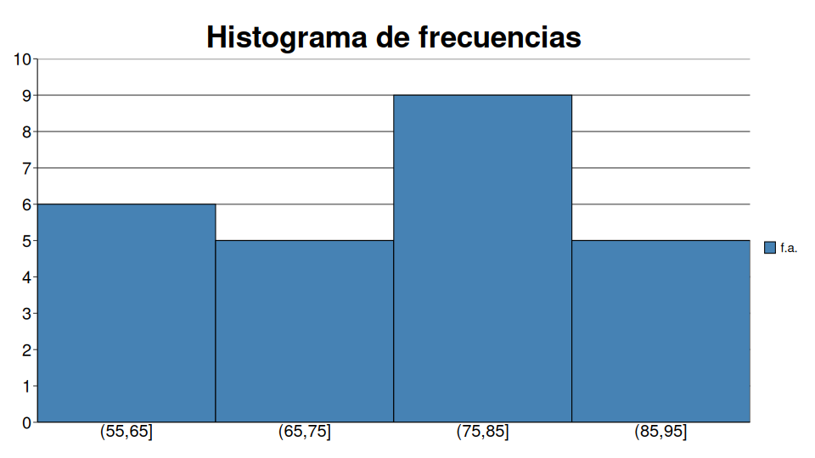

78.3 | 10.471696 | 33.886408256 | 109.65641712
81.5 | 41.422096 | 266.59260986 | 1715.790037
83.6 | 72.863296 | 621.96109466 | 5309.059904
85 | 98.724096 | 980.92261786 | 9746.447131
85.2 | 102.738496 | 1041.3573955 | 10555.19856
85.9 | 117.418896 | 1272.3511571 | 13787.197138
87.8 | 162.205696 | 2065.8517443 | 26310.687815
88.5 | 180.526096 | 2425.5486259 | 32589.671337
94 | 358.572096 | 6789.9212099 | 128573.94803

Medida | Valor
Moda | 80
Media | 75.064
Media aproximada | 75.2
Mediana | 77.5
Primer cuartil | 68.2
Tercer cuartil | 83.6

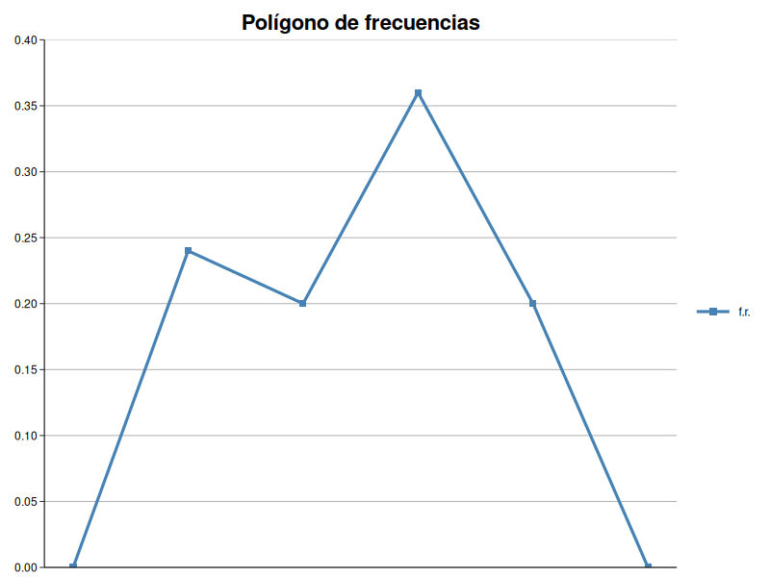
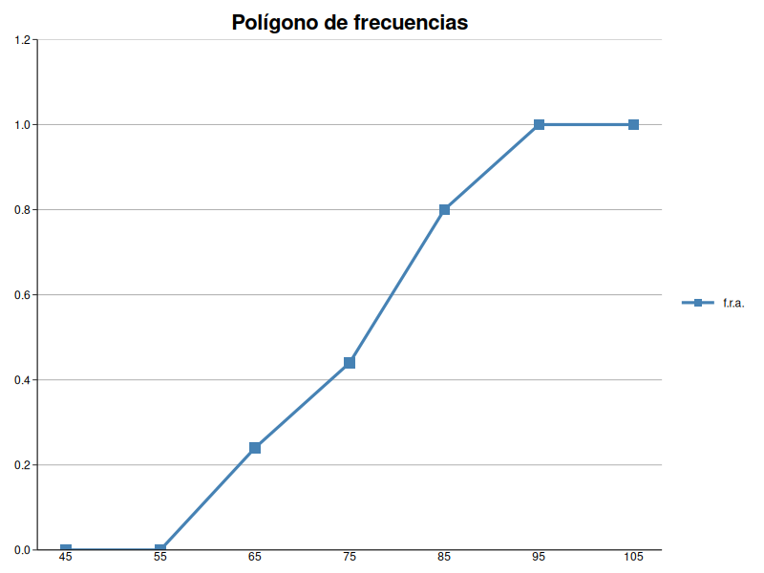
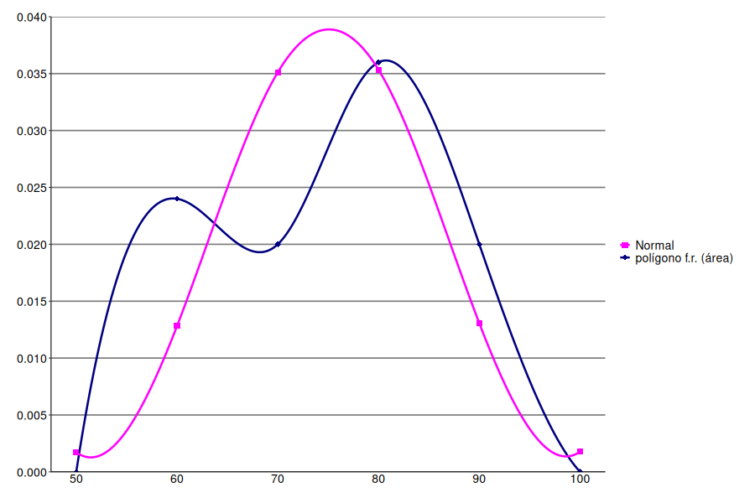
Medida | Valor
Rango | 36.5
IQR | 15.4
Varianza | 99.842304
Cuasivarianza | 104.0024
Varianza aproximada | 112.96
Desviación típica | 9.992112089
Cuasidesviación típica | 10.198156696
Desviación típica aproximada | 10.628264204
Coeficiente de variación | 0.13311457009
Coeficiente de variación (cuasivarianza) | 0.13585948919
Coeficiente de variación aproximado | 0.14133330059

Medida | Valor
Coef. Simetría (Pearson) | -0.49398965464
Coef. Simetría (Fisher) | -0.10965253873
Coef. Simetría estandarizado | -0.11677946473
Coef. Curtosis (Fisher) | -1.0071151142
Coef. Curtosis estandarizado | -0.95739097083

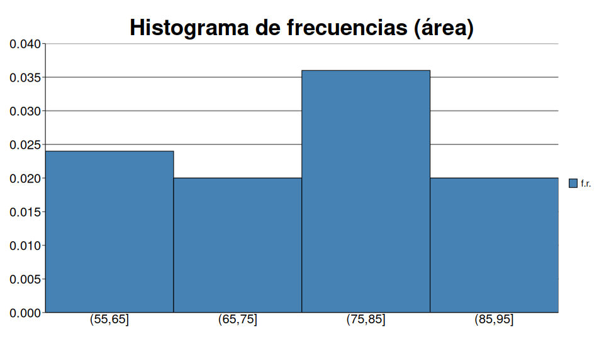
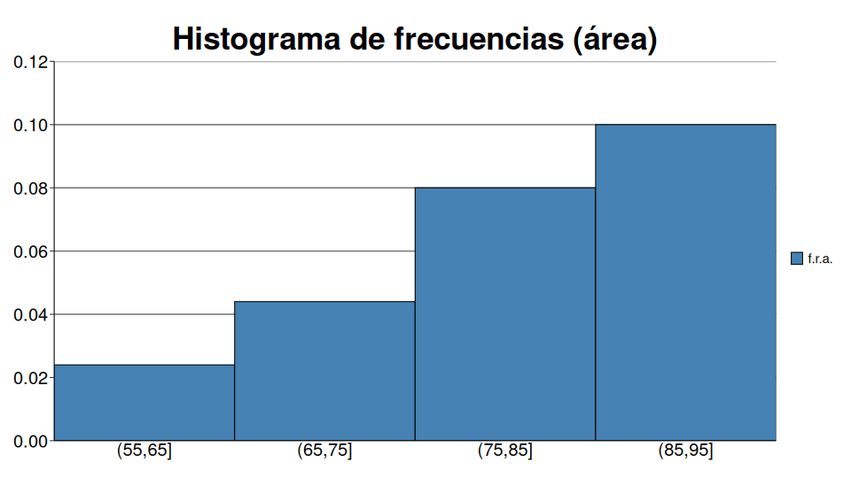
Estadístico | Valor
Media | 75.064
Error típico | 2.0396313392
Mediana | 77.5
Moda | 68.2
Desviación estándar | 10.198156696
Varianza de la muestra | 104.0024
Curtosis | -0.95739097083
Coeficiente de asimetría | -0.11677946473
Rango | 36.5
Mínimo | 57.5
Máximo | 94
Suma | 1876.6
Cuenta | 25

